상품제안서
미니캡슐 B세트 구급함 | 상품코드: F09336

 |  |  |  |  |  |  | 02-412-0044 | www.easy1.co.kr
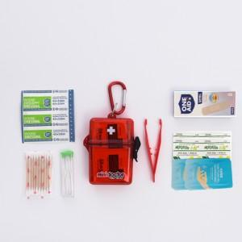

【상세/제작정보】 | -. 기본수량 미만시 인쇄비 별도금액 추가됩니다.

【인쇄/포장옵션】 | 실크 / 포장불가능

【공급단가】 | 수량 | 200~ | 500~ | 1,000~ | 3,000~ | 5,000~
*VAT별도 | 단가 | 5,460원 | 5,260원 | 5,070원 | 4,870원 | 4,680원

【상품 URL】 | https://dev.easy1.co.kr:443/src/goods_detail.php?gdno=9336

